Hoja3

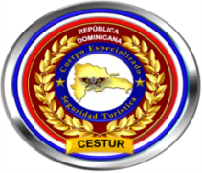


 | Ministerio de Interior y Policía
 | Direccion Central de Policia de Turismo
 | RELACION DE INGRESOS Y EGRESOS
 | 31 DE ABRIL DEL 2022

Nombre de Cuenta: DIRECCION GENERAL POLICIA DE TURISMO |  |  |  | No. de Cuenta: 010-241702-4
No. | Fecha | No. de CK Deposito. | Concepto | Debito | Credito | Balance
1 | 2022-04-01 |  | Balance inicial al 01/04/2022 |  |  | 275,881.78
2 | 2022-04-08 | 32407 | Pago Colector de Impuestos Internos | 8,492.41 |  | 267,389.37
3 | 2022-04-29 | 689 | Deposito |  | 1,000.00 | 268,389.37
4 | 2022-04-30 |  | Comisiones | 345.28 |  | 268,044.09
 |  |  | TOTALES EN RD$:::: | 8,837.69 | 1,000.00 | 268,044.09

Licda. Milquella Medina Sanchez |  |  |  | Lic. Johnny Trinidad Benitez
Sub-Directora de Contabilidad, POLITUR |  |  |  | Director Financiero, POLITUR

